Лист1
ООО " Консалт-Инфо" Тел. 8926-199-50-58 e-mail: ok-teen@mail.ru
№ | Наименование | Кол-во | Цена | Сумма | Фото | Комментарии

1 | Антибактериальный на изопропиловом спирте 65% жидкость и гель. гель 5л. | 1 |  |  | 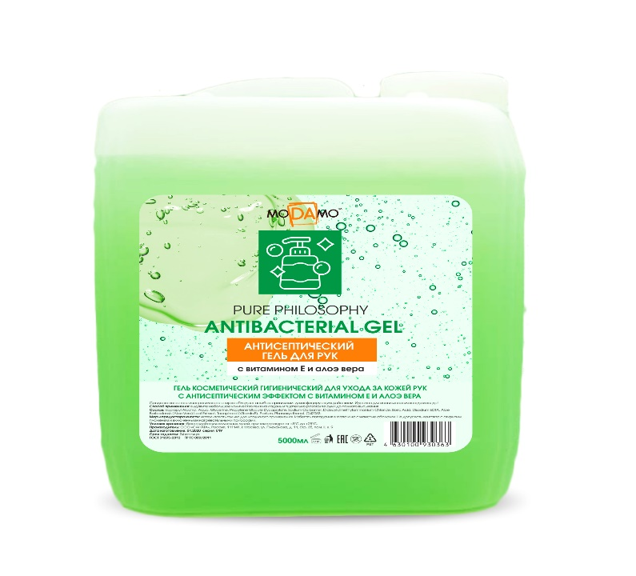 | 850р. - Алоэ
2 | Антибактериальный на изопропиловом спирте 65% .гель для рук 100 мл. | 1 |  |  | 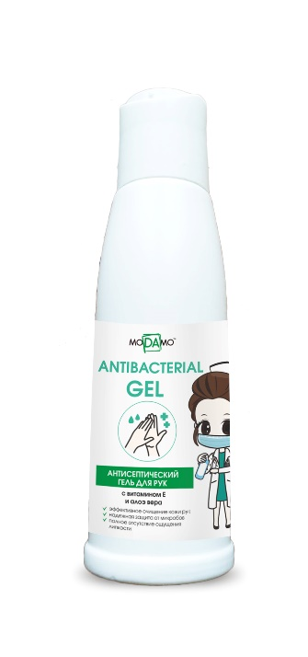 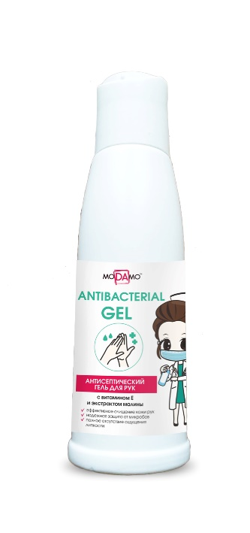 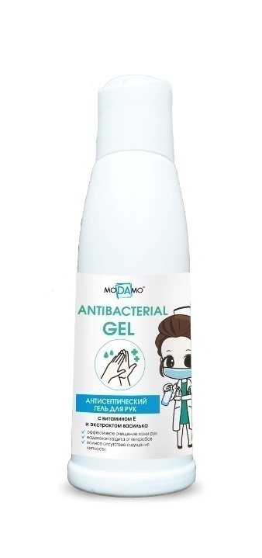 | 70р - Алоэ - Василек - Малина
3 | Антибактериальный на изопропиловом спирте 65% жидкость и гель.гель для рук 1 л. | 1 |  |  | 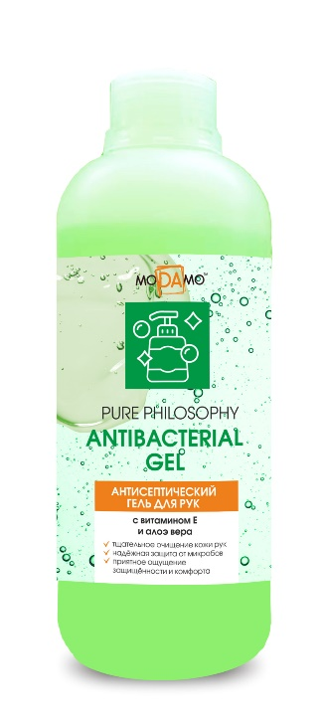 | 250р.- Алоэ
4 | Антисептический гель для рук 1 л. | 1 | 100 | 100 | 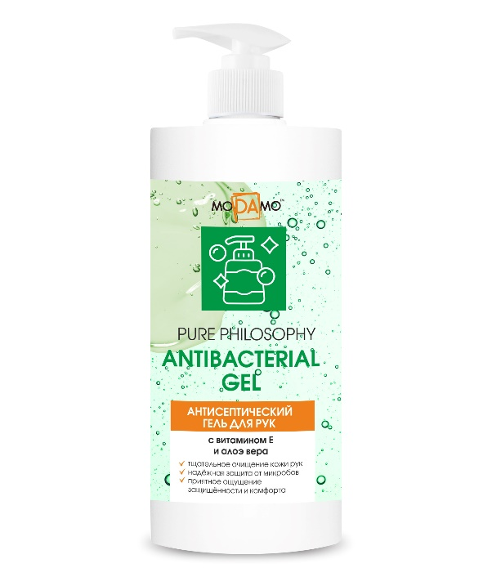 | - Алоэ 250р.
5 | Антибактериальный гель 500мл..на изопропиловом спирте | 1 | 100 | 100 | 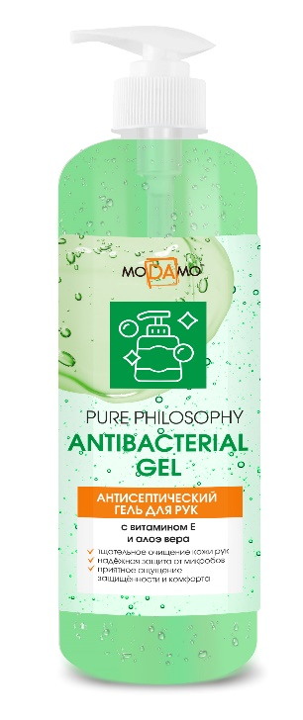 | 200р- Алоэ
6 | Антибактериальный на изопропиловом спирте 65% гель.гель 250мл.. | 1 | 100 | 100 | 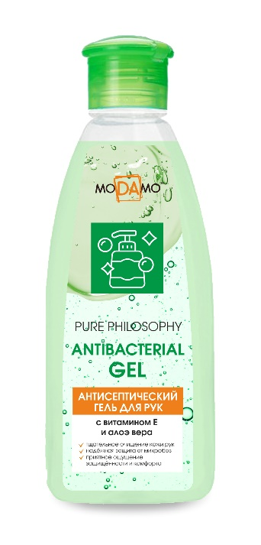 | 150р- Алоэ
7 | Антисептический на изопропиловом спирте гель для рук 100 мл | 1 |  |  | 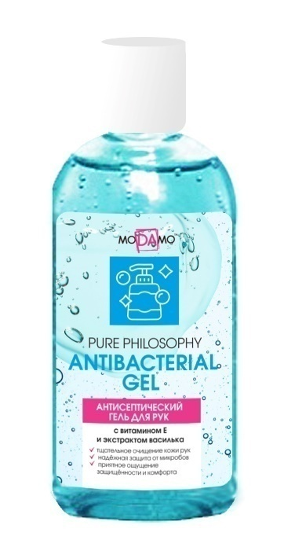 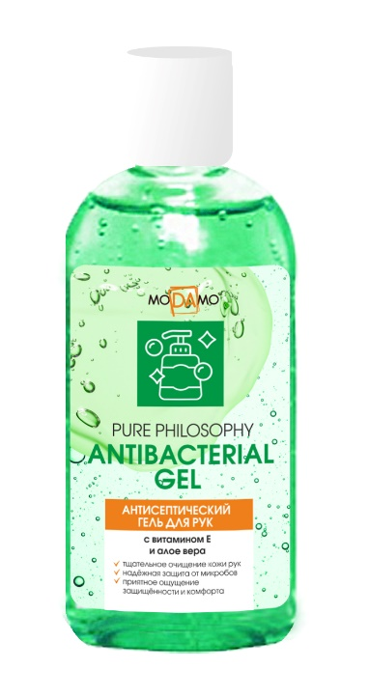 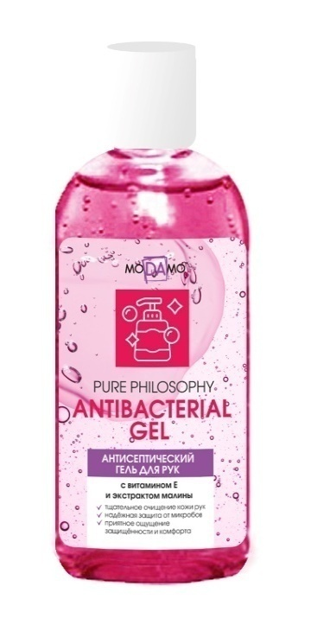 | 60р.- Алоэ - Василек - Малина (на сегодня мы готовы предложить вам по 50р. (Предложение 50р. Разовое в наличии 2000шт.)
8 | Антисептический спрейна изопропиловом спирте 65% жидкость. | 1 |  |  | 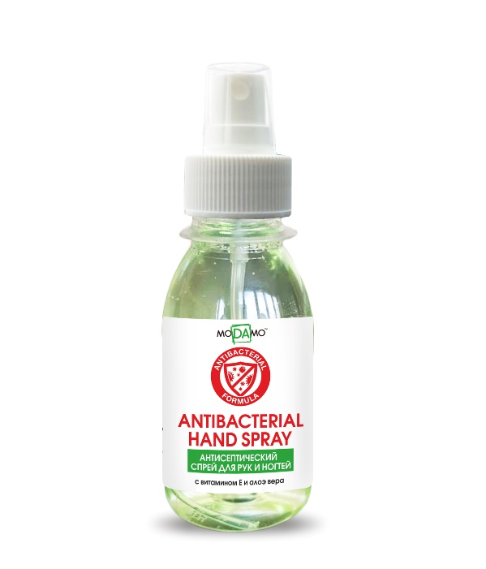 | 60р. Алоэ

